Hoja1
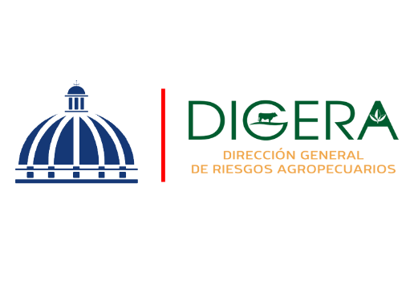

DIRECCION GENERAL DE RIESGOS AGROPECUARIOS (DIGERA)
Relacion de Procesos de Compras a MiPymes
Correspondiente al mes de Marzo del Año 2026

CODIGO DE PROCESO | DETALLE DEL BIEN O SERVICIO | FECHA | NOMBRE | TIPO DE MYPIME | MONTO ADJUDICADO
DIGERA-DAF-CD-2026-0005 | SERVICIOS DE REPARACION DE LAPTOP LENOVO | 2026-05-03 | SUPLIORME, SRL | MIPYME - MICRO - EMPRESA | $11,210.00
DIGERA-DAF-CD-2026-0008 | SOLICITUD DE MONTAJE Y DESMONTAJE STAND PARA PARTICIPACION EN LA FERIA AGROPECUARIA NACIONAL 2026 | 2026-11-03 | EXPENTO, SRL | MIPYME - MICRO - EMPRESA | $201,780.00
DIGERADAF-CD-2026-0009 | ADQUISICION DE MATERIAL GASTABLE DE COCINA Y LIMPIEZA | 19/03/2026 | GTG INDUSTRIAL, SRL | MIPYME - MUJER -MEDIANA EMPRESA | $39,596.00
DIGERADAF-CD-2026-0010 | ADQUISICION DE MATERIAL GASTABLE DE OFICINA Y ESCRITORIO | 19/03/2026 | TECH PLUS OFFICE TEPLUOF, SRL | MIPYME - MUJER -MICRO EMPRESA | $17,553.16
DIGERADAF-CD-2026-0011 | ADQUISICION DE MATERIALES PARA MANTENIMIENTO DE OFICINA (PINTURA) | 19/03/2026 | MRO MANTENIMIENTO OPERACION & REPARACION, SRL | MIPYME - PEQUEÑA - EMPRESA | $25,392.18
 |  |  |  |  | $295,531.34

Felicia Jocelin Lopez Matos
Enc. Sección de Compras

